Supervisor Task Route
Task ID | Phase / Step | Activity Description (EN) | 作業内容・説明 (日本語) | Drawing / Detail | Progress % | Status | QC Hold Point | QC Result | Japanese QC Supervisor | Inspection Date | Remarks / 是正事項
LS-001 | Preparation | Identify truck, verify LHS upright seat screw location and approved drawing. | 車両番号を確認し、左側アップライトのシートスクリュー位置および承認図面を照合する。 | p1–2 | 0 | Not Started | NO
LS-002 | Preparation | Conduct work briefing, hot-work authorization, isolation and access checks. | 作業前ミーティングを実施し、火気作業許可、隔離措置および作業場所の安全を確認する。 | Site procedure | 0 | Not Started | NO
LS-003 | Inspection | Inspect existing welds and crack condition; document with photos and mark repair limits. | 既存溶接ビードとクラックの状態を点検し、写真記録を残して補修範囲をマーキングする。 | p1, p3 / Detail a | 0 | Not Started | NO
LS-004 | Engineering check | Verify welding procedure, consumables and reinforcement patch YA00112843 (SS400, PL6 135 × 180). | 溶接施工要領、溶接材料および補強板 YA00112843（SS400、板厚6 mm、135×180 mm）を確認する。 | p6–7 | 0 | Not Started | NO
LS-005 | Step 1 / Bead | 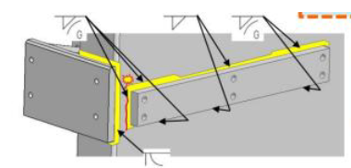 Mark and remove existing bead in hatched regions shown in Detail a (170 mm regions); protect seat screw. | 詳細図aのハッチング範囲（170 mm部）の既存ビードを除去し、シートスクリューを保護する。 | p3 / Detail a | 0 | Not Started | NO
LS-006 | Step 1 / Bead | 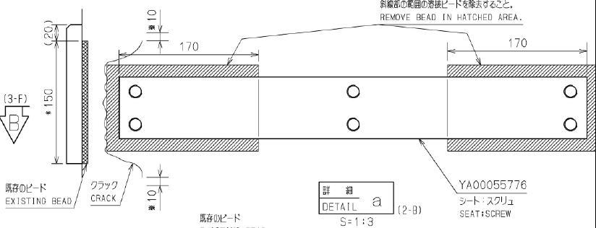 Grind surface in cross-hatched area (~150 mm) as shown in Section B. | 断面Bに従い、斜線部（約150 mm）の表面を研削する。 | p3 / Section B | 0 | Not Started | NO
LS-007 | Step 1 / Crack | Remove cracks by gouging/grinding to sound metal; extend removal at least 10 mm beyond crack length, following drawing. | 図面に従いクラックを健全部までガウジング／研削で除去し、クラック端から長手方向に少なくとも10 mm延長する。 | p3 / Section B | 0 | Not Started | NO
LS-008 | QC hold | Inspect cleaned groove and confirm complete crack removal before repair welding. | 補修溶接前に開先を検査し、クラックが完全に除去されたことを確認する。 | p3; inspection method per approved QC plan | 0 | Not Started | YES | Pending
LS-009 | Step 1 / Welding | Apply conditional 30–50°C preheat if ambient temperature is below 10°C; perform repair welding using approved WPS. | 外気温10°C未満の場合は30～50°Cに予熱し、承認済みWPSに従って補修溶接する。 | p7; p3 Section B | 0 | Not Started | NO
LS-010 | Step 1 / Finish | Grind repaired weld flush and verify profile against Section B. | 補修溶接部を平滑に研削し、断面Bの形状と照合する。 | p3 / Section B | 0 | Not Started | NO
LS-011 | QC hold | Inspect repaired area and record approval before fitting reinforcement patch. | 補強板の取付前に補修箇所を検査し、承認結果を記録する。 | p3; QC plan | 0 | Not Started | YES | Pending
LS-012 | Step 2 / Fit-up | Check patch geometry, radii, thickness and 30° bevel per part drawing; verify no-paint instruction. | 部品図に従い補強板の寸法、R部、板厚および30°開先を確認し、塗装禁止指示を確認する。 | p6 / YA00112843 | 0 | Not Started | NO
LS-013 | Step 2 / Fit-up | Position reinforcement patch around seat screw; verify alignment, clearance and weld locations per Detail a. | 詳細図aに従い、シートスクリュー周囲に補強板を位置決めし、位置、隙間および溶接位置を確認する。 | p4 / Detail a | 0 | Not Started | NO
LS-014 | QC hold | Obtain fit-up and dimensional approval before production welding. | 本溶接前に組付け状態および寸法の検査承認を受ける。 | p4–6; QC plan | 0 | Not Started | YES | Pending
LS-015 | Step 2 / Welding | 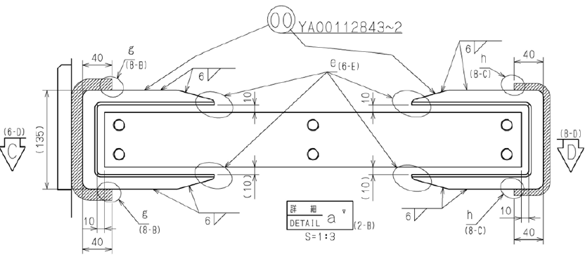 Weld reinforcement patch according to weld symbols, 6 mm callouts and Details g/h; follow approved WPS. | 溶接記号、6 mm指示および詳細図g・hに従い、承認済みWPSで補強板を溶接する。 | p4 / Details a,g,h | 0 | Not Started | NO
LS-016 | Step 2 / Finish | Fill specified gaps between seat screw and patch with weld; blend existing beads per Sections C–F. | 断面C～Fに従い、シートスクリューと補強板の指定隙間を溶接で充填し、既存ビードとの接合部を仕上げる。 | p5 / Sections C–F | 0 | Not Started | NO
LS-017 | QC final | Verify weld profile, continuity, dimensions and specified 30 mm / 20 mm blending zones; perform required inspection. | 溶接形状、連続性、寸法、30 mm／20 mmの接合仕上げ範囲を確認し、必要な検査を実施する。 | p4–5; QC plan | 0 | Not Started | YES | Pending
LS-018 | Closeout | Take final photos; enter labor hours, dates, inspection results and Japanese QC sign-off. | 完成写真を撮影し、工数、日付、検査結果および日本人品質管理担当者の承認を記録する。 | p1–7 | 0 | Not Started | NO

